몬스터UI
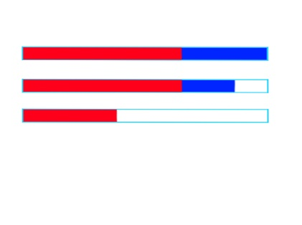
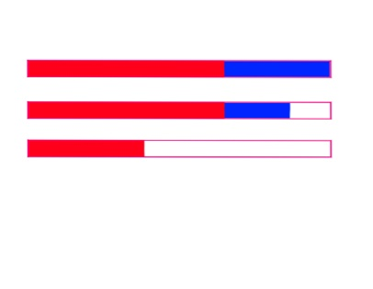
UI

기본 몬스터 UI
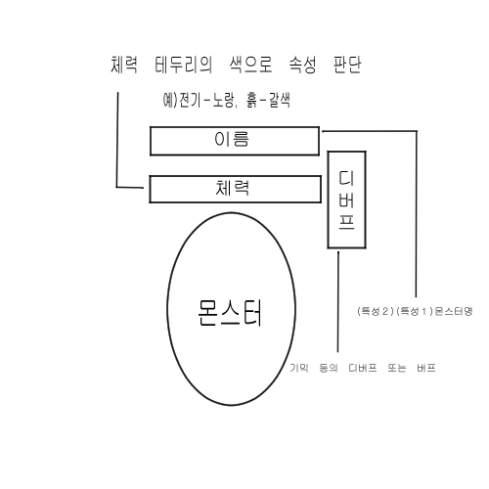
 | 무속성 체력바 | 전기속성 체력바 | 흙속성 체력바

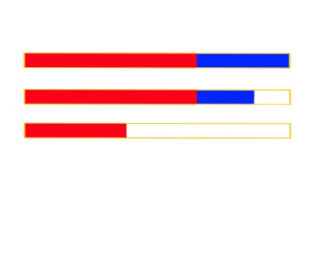
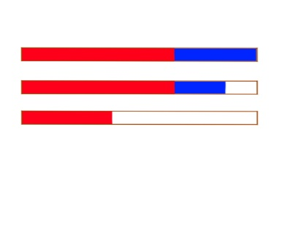

 |  | 물속성 체력바 | 불속성 체력바

몬스터 종류
에셋
https://assetstore.unity.com/packages/3d/characters/creatures-total-pack-part-1-129942

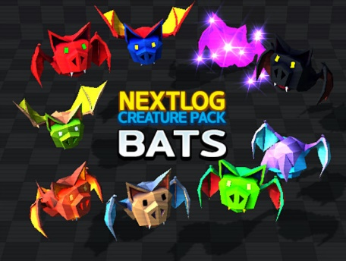
흡혈박쥐
 | 등장 라운드 : 1~10

 | 속성 : 무(60%), 불(30%), 흙(10%)

 | 특성 : 큰, 신속의

 |  | 무속성 |  | 불속성 |  | 흙속성

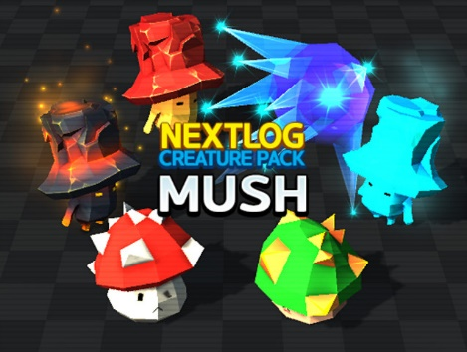
괴물버섯
 | 등장 라운드 : 6~15

 | 속성 : 무(50%), 물(30%), 불(10%), 흙(10%)

 | 특성 : 큰, 튼튼한

 |  |  | 무속성 |  | 물속성 |  | 불속성 |  | 흙속성

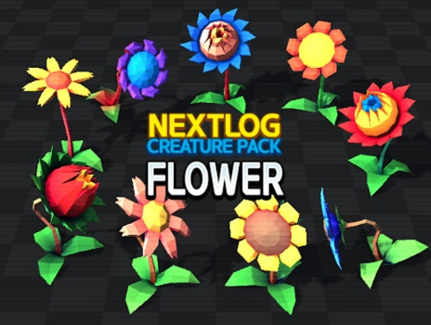
식인꽃
 | 등장 라운드 : 11~20

 | 속성 : 무(50%), 흙(30%), 물(15%), 불(5%)

 | 특성 : 튼튼한, 풍부한

 |  |  | 무속성 |  | 흙속성 |  | 물속성 |  | 불속성


어인
 | 등장 라운드 : 16~25

 | 속성 : 무(41%), 물(39%), 전기(15%), 불(5%)

 | 특성 : 풍부한, 신속한

 |  |  | 무속성 |  | 물속성 |  | 전기속성 |  | 불속성

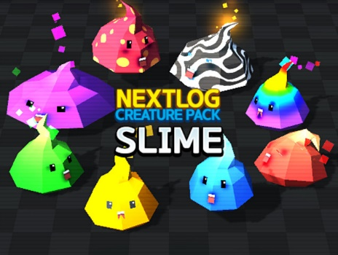
슬라임
 | 등장 라운드 : 21~30

 | 속성 : 무(24%), 물(19%), 흙(19%), 불(19%), 전기(19%)

 | 특성 : 거대한, 풍부한
 |  |  |  | 무속성 |  | 물속성 |  | 흙속성 |  | 불속성 | 전기속성

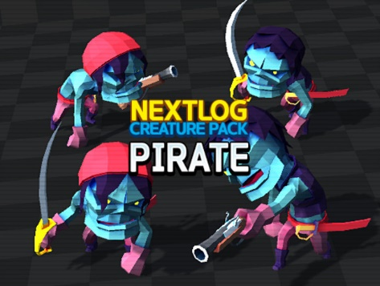
유령해적
 | 등장 라운드 : 26~ 35

 | 속성 : 물(50%), 무(25%), 전기(25%)

 | 특성 : 단단한, 쾌속의

 |  | 물속성 |  | 무속성 |  |  | 전기속성

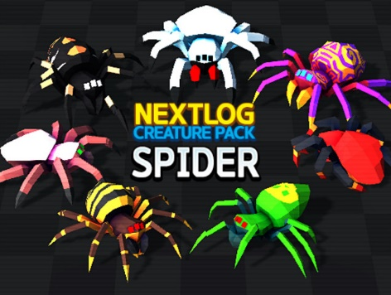
거대식인거미
 | 등장 라운드 : 31~40

 | 속성 : 흙(35%), 전기(25%), 불(25%), 무(15%)

 | 특성 : 거대한, 단단한

 |  |  | 흙속성 |  |  | 전기속성 |  |  | 불속성 |  | 무속성

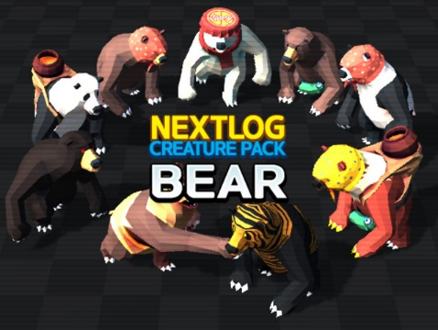
곰
 | 등장 라운드 : 36~45

 | 속성 : 전기(40%), 불(30%), 흙(20%), 물(10%)

 | 특성 : 단단한, 쾌속의

 |  |  | 전기속성 |  | 불속성 |  | 흙속성 |  | 물속성

45라운드 이후
앞에서 출현한 몬스터 중 두 가지 이상 출현한다.(데이터 테이블 참고)
*한 웨이브에서 n 종류의 몬스터가 출현 한다면 각 몬스터의 출현량은 (웨이브 총 개체수)/n를 내림한 값으로 하고 (웨이브 총 개체 수) % n 값만큼 ID가 가장 작은 몬스터를 추가로 소환한다.

